表紙
第52回 滋賀県政世論調査

クロス集計結果

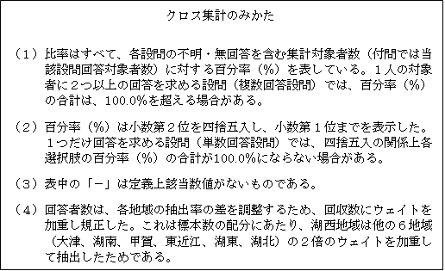

令和元年度

滋 賀 県

